Hjelpeskjema avling og areal
Alle opplysingar skal dokumenterast. Gyldig avlingsdokumentasjon er:
- Årsavrekning frå mottak
- Attest frå rekneskapsførar
-Hovudbok i rekneskap for kvart år - det skal kome fram kilo avling (bilag skal vere tilgjengeleg for kontroll)
-Dokumentasjon av avling i skadeåret kan ettersendast
Gyldig dokumentasjon for areal ute av bæring er:
-Teigkart med innteikna areal, planteår, sort og plantekvalitet (1-årig pisk eller 2-årig tre) i kombinasjon med utskrift frå fruktklient
eller
-IBU-søknad til IN/sluttrapport for støtte til planting
Hjelpeskjema for erstatningssaker
 |  |  |  |  |  |  |  | 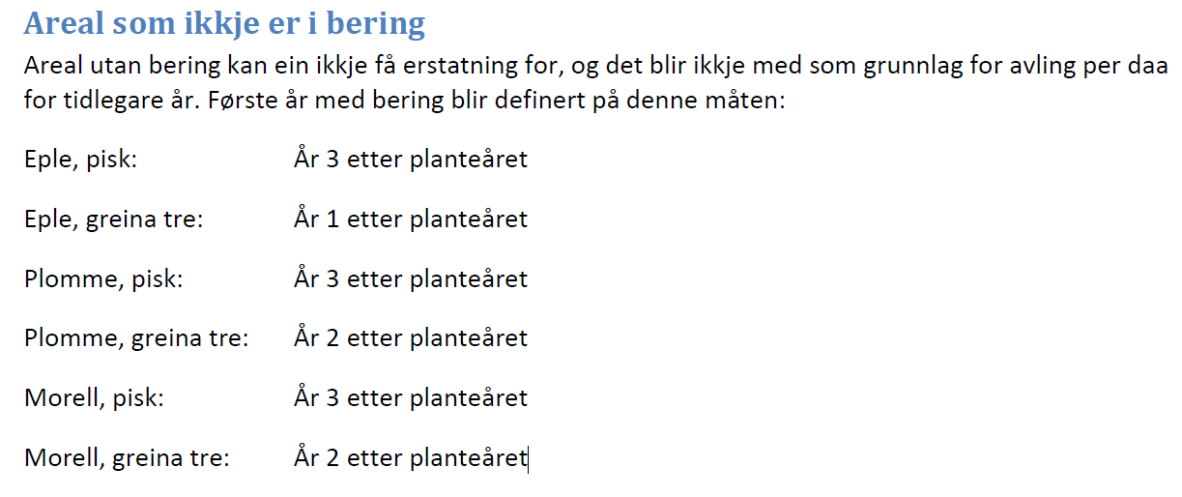
 |  | FOR REKNESKAPSFØRAR |  |  |  |  | FOR DYRKARANE |  | Kommentar:
ÅR | Kultur | KG | KG | KG |  |  | Dyrka areal (PT) | Areal ute av bæring | Skriv kva plantekvalitet som er nytta; pisk eller 2-årig. Gyldig dokumentasjon er utskrift frå fruktklienten med planteår og plantekvalitet eller rapport til Innovasjon Norge om bruk av plantetilskotsmidlar
 |  | kl.1 | kl.2 | (total) |  |  | totalareal dekar | dekar
2014 | Eple |  |  | 0 | 2014 | Eple
 | Plomme |  |  | 0 |  | Plomme
 | Morelle |  |  | 0 |  | Morelle
 | Pære |  |  | 0 |  | Pære
 | Kirsebær |  |  | 0 |  | Kirsebær
2015 | Eple |  |  | 0 | 2015 | Eple
 | Plomme |  |  | 0 |  | Plomme
 | Morelle |  |  | 0 |  | Morelle
 | Pære |  |  | 0 |  | Pære
 | Kirsebær |  |  | 0 |  | Kirsebær
2016 | Eple |  |  | 0 | 2016 | Eple
 | Plomme |  |  | 0 |  | Plomme
 | Morelle |  |  | 0 |  | Morelle
 | Pære |  |  | 0 |  | Pære
 | Kirsebær |  |  | 0 |  | Kirsebær
2017 | Eple |  |  | 0 | 2017 | Eple
 | Plomme |  |  | 0 |  | Plomme
 | Morelle |  |  | 0 |  | Morelle
 | Pære |  |  | 0 |  | Pære
 | Kirsebær |  |  | 0 |  | Kirsebær
2018 | Eple |  |  | 0 | 2018 | Eple
 | Plomme |  |  | 0 |  | Plomme
 | Morelle |  |  | 0 |  | Morelle
 | Pære |  |  | 0 |  | Pære
 | Kirsebær |  |  | 0 |  | Kirsebær
2019 | Eple |  |  | 0 | 2019 | Eple
 | Plomme |  |  | 0 |  | Plomme
 | Morelle |  |  | 0 |  | Morelle
 | Pære |  |  | 0 |  | Pære
 | Kirsebær |  |  | 0 |  | Kirsebær
2020 | Eple |  |  | 0 | 2020 | Eple
 | Plomme |  |  | 0 |  | Plomme
 | Morelle |  |  | 0 |  | Morelle
 | Pære |  |  | 0 |  | Pære
 | Kirsebær |  |  | 0 |  | Kirsebær

eksempel avling foredling
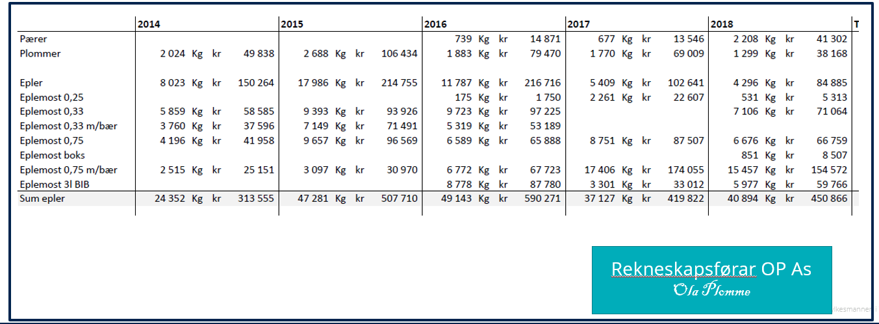

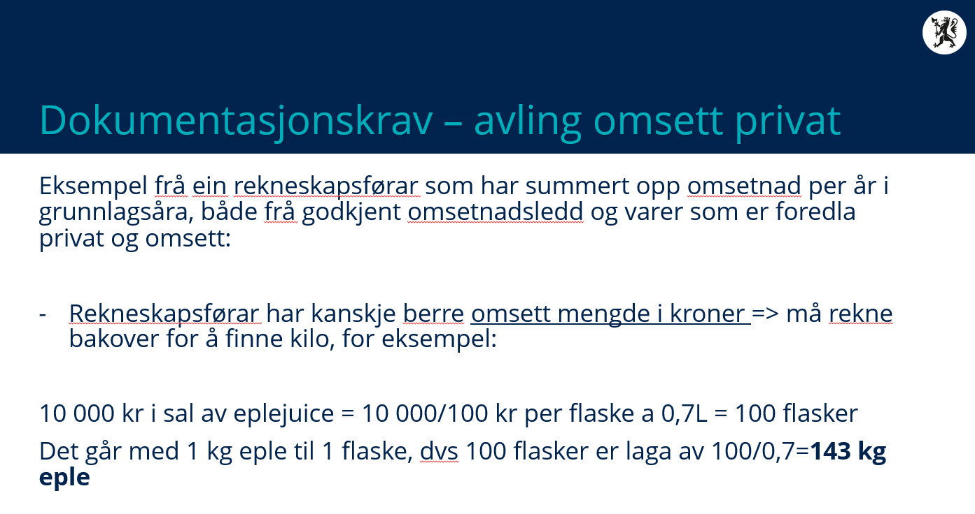
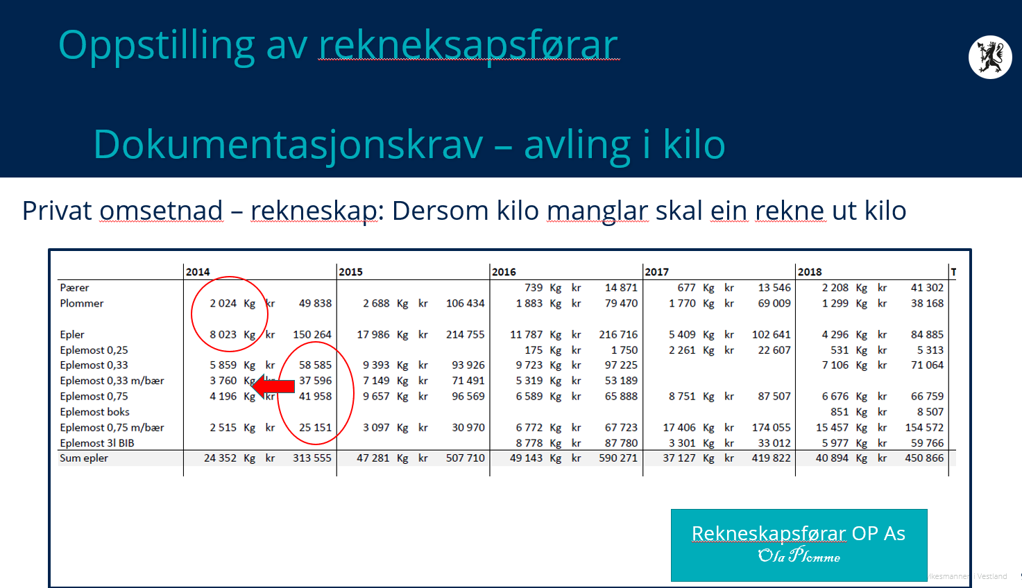

Nå kronebeløpet og oppskrifta er kjent kan ein rekne seg bakover til avling.
Resultatet frå årsavrekning frå mottak kan fyllast direkte inn i tabellen.
Produsentar som har ført rekneskap sjølv må legge ved grunnlagsdokumentasjon (årsavrekning og eller hovudbok i rekneskap). Ved forespørsel skal ein kunne legge fram bilag.

